关系图
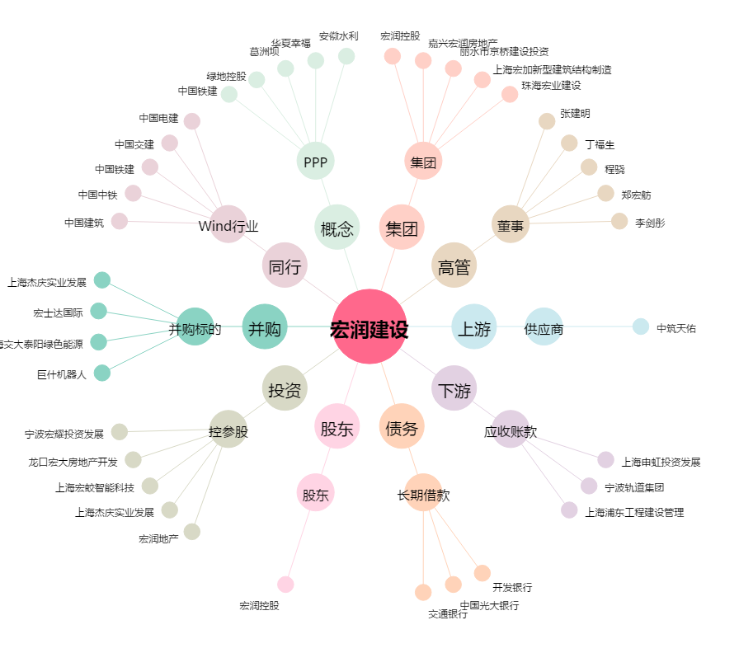
宏润建设[002062.SZ] - 关系概览图

